Contoh Penyusunab inspeksi alat
 |  |  | LABORATORIUM PENGOLAHAN LIMBAH |  |  |  |  |  |  |  |  | FORM.UPIK3.007.REV.00

 |  |  | POLITEKNIK PERKAPALAN NEGERI SURABAYA |  |  |  |  |  |  |  |  | Check List Monitoring Inspeksi Alat

Tahun .......
Jan | Feb | Mar | Apr | Mei | Jun | Jul | Agt | Sep | Okt | Nov |  | Des | Ruang :
Nama Alat: SPECTROPHOTOMETER UV/VIS |  |  |  |  |  |  |  |  |  |  |  |  | Gedung:
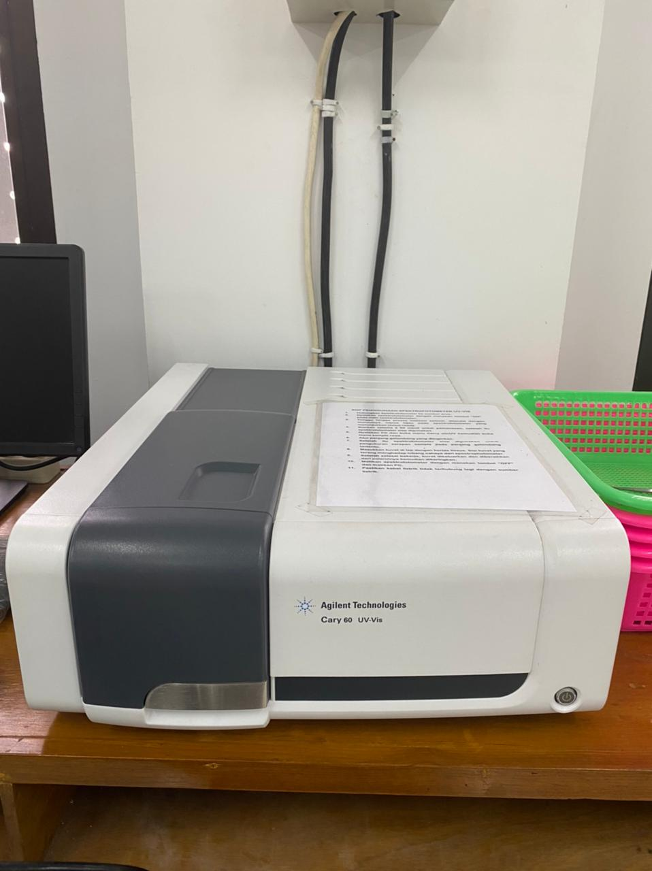
Pembuat : |  |  |  |  |  | Tgl Pembelian: |  |  |  |  |  |  | Lantai :
PROSEDUR INSPEKSI |  |  |  |  |  |  | Minggu ke-1 |  | Minggu ke-2 |  |  | Minggu ke-3 |  | Minggu ke-4
 |  |  |  |  |  |  | B | K | B | K |  | B | K | B | K
Pemeriksaan Fisik dan Umum
Body alat bersih, bebas debu dan tumpahan bahan kimia
Tombol panel (jika manual) berfungsi dengan baik
Layar monitor/tampilan digital menyala dengan jelas
Tidak ada kabel yang terkelupas atau longgar
Tutup kompartemen kuvet dapat dibuka-tutup sempurna
Pemeriksaan Sistem Optik
Sumber cahaya UV dan Visible menyala normal (lampu deuterium dan tungsten)
Intensitas cahaya stabil (tidak terjadi noise saat idle)
Pergantian antara lampu UV dan Visible berjalan otomatis sesuai panjang gelombang
Sistem pemilihan panjang gelombang (monochromator/grating) berjalan halus dan akurat
Pemeriksaan Kompartemen Sampel (Sample Holder)
Kompartemen bersih dari tumpahan cairan atau kotoran
Pegangan kuvet presisi dan tidak longgar
Tidak ada goresan atau kotoran pada jendela optik
Kuvet (glass/plastic/quartz) bersih dan bebas goresan
Pemeriksaan Perangkat Lunak
Software (misalnya UVProbe, Tidas, atau lainnya) berjalan normal
Data pengukuran tersimpan dan dapat dicetak/di-export
Alat terhubung dengan komputer/laptop tanpa error koneksi
Pemeriksaan Fungsi Operasional
Alat dapat menyala dan masuk ke menu pengukuran
Fungsi zeroing dan blanking bekerja dengan benar
Hasil absorbansi stabil saat kuvet kosong atau berisi blanko
Tidak ada pesan error selama startup atau operasi
Perawatan Rutin
Alat dibersihkan setelah digunakan, terutama kuvet dan ruang optik
Digunakan di ruangan bebas debu, getaran, dan jauh dari cahaya langsung
Keselamatan dan Lingkungan
Alat disimpan di tempat yang kering, aman dari benturan
Tidak digunakan di bawah sinar matahari langsung atau suhu ekstrem (>50°C)
Operator menggunakan APD (masker, sarung tangan) sesuai protokol jika dibutuhkan

Tgl Inspeksi :
Diinspeksi oleh:
Keterangan:
B - Baik : Tidak Perlu Perbaikan
K - Kurang : Perlu Perbaikan Segera

Berikan tanda check ( ) pada kotak putih setelah melakukan

Kepala Lab |  |  |  |  |  | PLP 1 |  |  |  |  | PLP 2

Vivin Setiani, S.T., M.Eng |  |  |  |  |  | Mukhammad Malik |  |  |  |  | Hudaya Hasanah Rahmah, S.T.
NIP. 198909162015042002 |  |  |  |  |  | NIP. 198103232024211012 |  |  |  |  | NIP. 199801112025062009

Contoh_Multi Gas Detector_Porta
 |  |  | LABORATORIUM PENGOLAHAN LIMBAH |  |  |  |  |  |  |  |  | FORM.UPIK3.007.REV.00

 |  |  | POLITEKNIK PERKAPALAN NEGERI SURABAYA |  |  |  |  |  |  |  |  | Check List Monitoring Inspeksi Alat

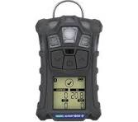
Tahun .......
Jan | Feb | Mar | Apr | Mei | Jun | Jul | Agt | Sep | Okt | Nov |  | Des | Ruang :
Nama Alat: MULTI GAS DETECTOR |  |  |  |  |  |  |  |  |  |  |  |  | Gedung:
Pembuat : |  |  |  |  |  | Tgl Pembelian: |  |  |  |  |  |  | Lantai :
PROSEDUR INSPEKSI |  |  |  |  |  |  | Minggu ke-1 |  | Minggu ke-2 |  |  | Minggu ke-3 |  | Minggu ke-4
 |  |  |  |  |  |  | B | K | B | K |  | B | K | B | K
Pemeriksaan Fisik dan Umum
Alat dalam kondisi bersih dan kering
Tidak ada retak, goresan parah, atau kerusakan casing luar
Layar digital menyala dan dapat menampilkan informasi gas
Tombol-tombol (power, menu, enter) berfungsi normal
Buzzer, lampu indikator, dan getaran alarm (vibration) aktif saat diuji
Kaca pelindung sensor tidak tertutup debu atau minyak
Pemeriksaan sensor
Sensor mendeteksi gas dengan uji fungsional (bump test) → alat bereaksi saat dikenai gas target
Hasil pembacaan sensor kembali ke normal setelah uji gas
Pemeriksaan Fungsi Alarm
Alarm berbunyi (audible), berkedip (visual), dan bergetar (vibration) saat melewati ambang batas gas
Ambang batas (threshold) sudah diatur sesuai standar keselamatan (TWA, STEL, IDLH)
Fungsi self-test otomatis saat alat dinyalakan bekerja normal
Pengujian dilakukan untuk tiap sensor (CO, O₂, H₂S, CH₄, dll.) secara terpisah jika memungkinkan
Pemeriksaan Baterai dan Daya
Baterai terisi penuh atau berada di atas 50% sebelum digunakan
Waktu hidup (operating time) cukup untuk durasi kerja
Charger berfungsi dan tidak ada kabel rusak atau longgar
Tidak ada peringatan "Low Battery" saat alat dinyalakan
Pemeriksaan Log Data (jika alat mendukung)
Alat dapat menyimpan data hasil pemantauan
Data dapat diunduh atau ditransfer ke komputer (USB/Bluetooth)
Tidak ada error dalam penyimpanan atau file korup
Pemeriksaan Fungsi Operasional
Alat dapat menyala dan masuk ke menu pengukuran
Fungsi zeroing dan blanking bekerja dengan benar
Hasil pengukuran emisi
Tidak ada pesan error selama startup atau operasi
Perawatan Rutin
Alat dibersihkan setelah digunakan, terutama sensor
Digunakan di ruangan terbuka (outdoor)
Keselamatan dan Lingkungan
Alat disimpan di tempat yang kering, aman dari benturan
Tidak digunakan di bawah sinar matahari langsung atau suhu ekstrem (>50°C)
Dilakukan pengujian sebelum masuk ke ruang tertutup atau berpotensi beracun
Operator menggunakan APD (masker, sarung tangan) sesuai protokol jika dibutuhkan

Tgl Inspeksi :
Diinspeksi oleh:
Keterangan:
B - Baik : Tidak Perlu Perbaikan
K - Kurang : Perlu Perbaikan Segera

Berikan tanda check ( ) pada kotak putih setelah melakukan

Kepala Lab |  |  |  |  |  | PLP 1 |  |  |  |  | PLP 2

Vivin Setiani, S.T., M.Eng |  |  |  |  |  | Mukhammad Malik |  |  |  |  | Hudaya Hasanah Rahmah, S.T.
NIP. 198909162015042002 |  |  |  |  |  | NIP. 198103232024211012 |  |  |  |  | NIP. 199801112025062009

